Pines SIWA
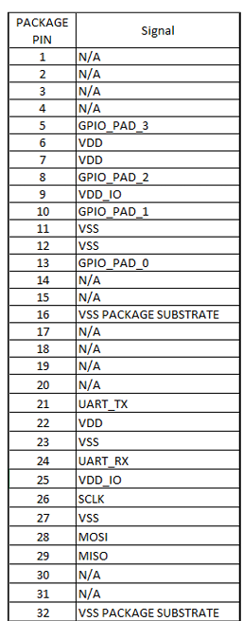
Package Pin | Signal | Posicion
1 | N/A | OESTE
2 | N/A | -
3 | N/A | -
4 | N/A | -
5 | GPIO_PAD_3 | OESTE
6 | VDD | OESTE
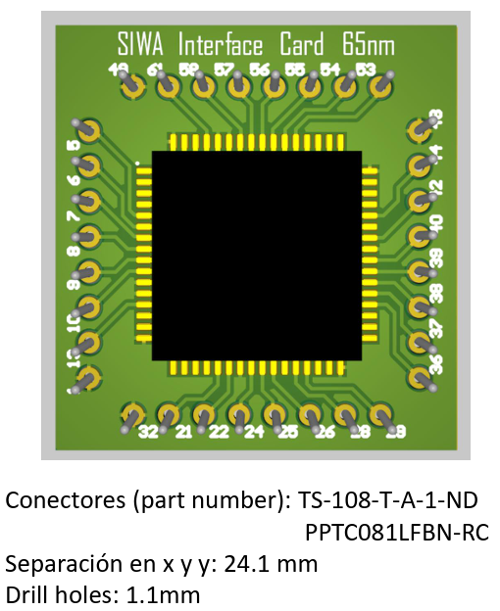
7 | VDD | OESTE
8 | GPIO_PAD_2 | OESTE
9 | VDD_IO | OESTE
10 | GPIO_PAD_1 | OESTE
11 | VSS | -
12 | VSS | -
13 | GPIO_PAD_0 | OESTE
14 | N/A | -
15 | N/A | -
16 | VSS PACKAGE SUBSTRATE | -
17 | N/A | -
18 | N/A | -
19 | N/A | -
20 | N/A | -
21 | UART_TX | SUR
22 | VDD | SUR
23 | VSS | -
24 | UART_RX | SUR
25 | VDD_IO | SUR
26 | SCLK | SUR
27 | VSS | -
28 | MOSI | SUR
29 | MISO | SUR
30 | N/A | -
31 | N/A | -
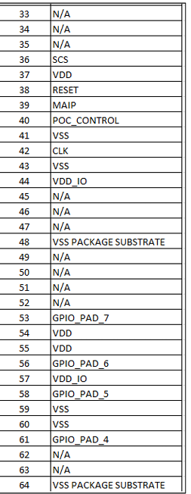
32 | VSS PACKAGE SUBSTRATE | SUR
33 | N/A | -
34 | N/A | -
35 | N/A | -
36 | SCS | ESTE
37 | VDD | ESTE
38 | RESET | ESTE
39 | MAIP | ESTE
40 | POC_CONTROL | ESTE
41 | VSS | -
42 | CLK | ESTE
43 | VSS | -
44 | VDD_IO | ESTE
45 | N/A | -
46 | N/A | -
47 | N/A | -
48 | VSS PACKAGE SUBSTRATE | ESTE
49 | N/A | NORTE
50 | N/A | -
51 | N/A | -
52 | N/A | -
53 | GPIO_PAD_7 | NORTE
54 | VDD | NORTE
55 | VDD | NORTE
56 | GPIO_PAD_6 | NORTE
57 | VDD_IO | NORTE
58 | GPIO_PAD_5 | NORTE
59 | VSS | -
60 | VSS | -
61 | GPIO_PAD_4 | NORTE
62 | N/A | -
63 | N/A | -
64 | VSS PACKAGE SUBSTRATE | -

